大房岬定番アクティビティ1泊2日
R8
大房岬定番アクティビティを体験しよう 1泊2日ver. |  |  |  | 利 用 申 請 書 ・活 動 計 画 書
 |  |  |  | 【提出日】 令和 年 月 日（ ）
 |  |  |  | 団体名 |  | ふりがな |  |  |  |  |  | 担当者名 | ふりがな
【ねらい】
体験を通じて自然への興味関心をもつ。仲間との絆を深める。
【なぜこのアクティビティなのか？】
～限られた時間の中で「これは外せない！」という定番の活動です～
「岬の探検マップ」大房岬の自然や歴史に触れることができます。
「磯遊び」海の生きものに触れ、生物や自然に興味関心をもつことができます。
「キャンプファイヤー」大きな火を囲むことで一体感を生み、仲間との絆を深めます。
「野外炊飯」自分の役割に責任を持ち、仲間と協力し合うことで信頼関係を育みます。
火や刃物を安全に使うことで、生きる力を養います。
 |  |  |  |  |  |  |  |  |  |  |  | 代表者名
 |  |  |  | 利用形態 |  | □宿泊 / □日帰り |  |  |  |  |  | 電話番号
 |  |  |  | 利用期間 |  | 年 月 日（ ）～ 月 日（ ） |  |  |  |  | 泊 日 | FAX番号
 |  |  |  | 住所 |  | 〒 |  |  |  |  |  | 携帯電話
 |  |  |  | 利用目的 |  |  |  |  |  |  |  | メール
 |  |  |  | 人数 | 区分 | 3歳未満 | 幼児 | 小学 年 | 中学 年 | 高校 年 | 大学 年 | 小計 | 一般成人 | 指導者 | 合計 | 総計
 |  |  |  |  | 男 |  |  |  |  |  |  | 0 |  |  | 0 | 0
 |  |  |  |  | 女 |  |  |  |  |  |  | 0 |  |  | 0

 |  |  |  |  | １ 日 目 （ 月 日 曜日） |  |  |  | ２ 日 目 （ 月 日 曜日） |  |  |  | ３ 日 目 （ 月 日 曜日）
 |  |  |  |  | 交通手段：バス（ 台）、車（ 台）、徒歩 |  |  |  | 7:00 清掃 ／ 7:25～ 朝食準備 |  |  |  | 7:00 清掃 ／ 7:25～ 朝食準備
 |  |  |  |  | 公共駐車場へのバスの停め置き： 有 ・ 無 |  |  |  | 8:40～ 退所点検 （退所日のみ） |  |  |  | 8:40～ 退所点検 （退所日のみ）
依
 |  |  |  | 9:00:00 |  |  | （雨天プログラム） |  |  |  | （雨天プログラム） |  |  |  | （雨天プログラム）
 |  |  |  |  | ※入所日午前中のプログラム指導は |  |  |  | ９：３０ 野外炊飯カレー作り
 | 活動内容 | 料金の参考 | 活動イメージ |  | お受けできません。
自然の家スタッフの指導を希望する
プログラムには、
依頼マークをつけてください。
 |  |  |  | 10:00:00
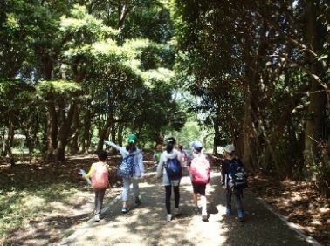
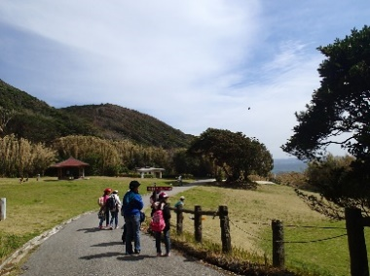
1日目 | 到着・入所式・オリエンテーション |  |  |  | １０：３０ 自然の家着

 | 岬の探検マップ | 無料 |  | 11:00:00 | １０：４５ オリエンテーション・入所式
 |  |  |  |  | １１：１５ 岬の探検マップ |  | 大房○×クイズ
 | ☂大房○×クイズ | 無料
 |  |  |  | 12:00:00
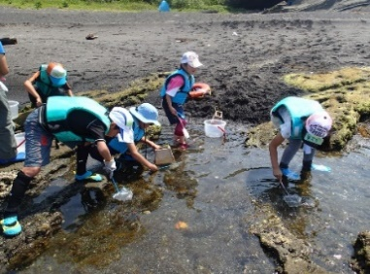
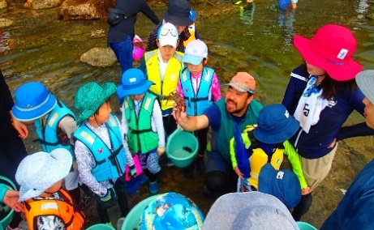
 | 昼食 持参弁当or注文弁当 | 注文弁当の場合900円/個 |  |  | 昼食（ □持参弁当 or □注文弁当 ） |  |  |  | 昼食（ ☑野外炊飯 ） |  |  |  | 昼食（ □食堂食 □野外炊飯 □注文弁当 ）
依
 |  |  |  | 13:00:00
依
 | 磯遊びor砂浜レク 指導ありor指導無し | 指導ありの場合指導費200円/人 |  |  | １３：００ 磯遊び |  | １３：００ |  | １３：００ 退所式
 |  |  |  |  |  |  | 大房岬スライドショー |  | １３：３０ 退所
 |  |  |  | 14:00:00
 | ☂大房岬スライドショー | 鑑賞料200円/人 |  |  |  |  | １４：３０
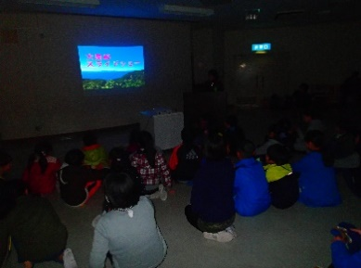
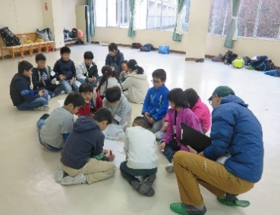
 |  |  |  |  |  |  | 館内ポイントラリー
 | ☂館内ポイントラリー | セットレンタル500円/式 持ち込みの場合は無料 |  | 15:00:00

 | 夕食 | 1,100円/食 |  | 16:00:00 | 入室、休憩 |  | 入室、休憩

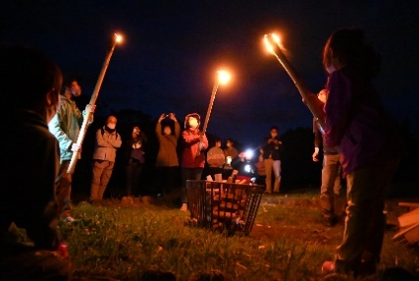
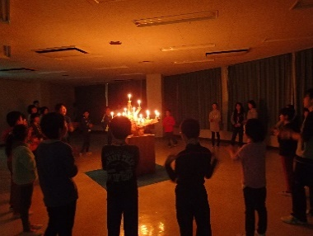
 | キャンプファイヤー | 5,000円/式
 |  |  |  | 17:00:00
 | ☂キャンドルファイヤー | 1,500円/式 |  |  | 16:30～シーツ配布 引率者代表打合わせ |  |  |  | 引率者代表打合せ |  |  |  | 引率者代表打合せ
 |  |  |  | 17:10:00
 | 入浴・消灯 | 宿泊料 こども 1,800円/人 おとな 3,000円/人 ※青少年教育団体 |  |  | 17:10～夕食準備 |  |  |  | 17:10～夕食準備 |  |  |  | 17:10～夕食準備
 |  |  |  |  | １８：３０ 準備 |  | １８：３０ 準備
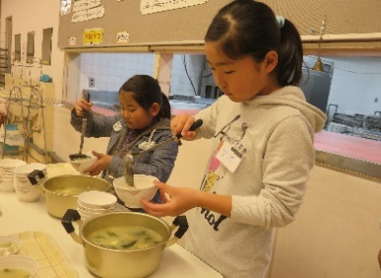
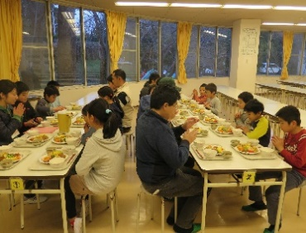
 |  |  |  |  | １９：００ |  | １９：００
 |  |  |  |  | キャンプファイヤー |  | キャンドルファイヤー
２日目 | 起床・身支度・朝食 | 900円/食 |  | 20:00:00

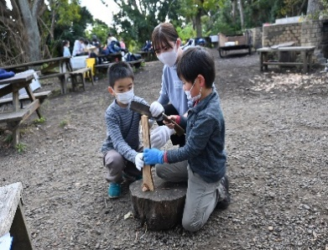
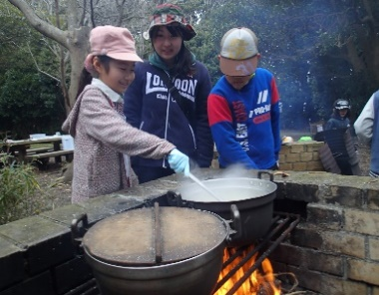
 | 退所点検 |  |  | 20:30:00
 |  |  |  |  | 入浴 |  | 入浴
 | 野外炊飯（カレー作り） | 指導ありの場合指導費200円/人 備品代600円/班 薪代600円/班 食材費900円/人
 |  |  |  |  | ※入浴時間は18:30～21:30です。 |  |  |  | ※入浴時間は18:30～21:30です。 |  |  |  | ※入浴時間は18:30～21:30です。
 |  |  |  | 22:00:00 | 消灯・就寝 |  |  |  | 消灯・就寝 |  |  |  | 消灯・就寝

依
 |  |  |  | 1.活動計画書は、利用開始日の２か月前までにご提出ください。 期限を過ぎた場合、他団体の計画を優先する場合があります。
 | 退所式・退所 |  |  | ただし、４月１日～５月３１日までの利用団体は、利用開始日の４０日前までにご提出ください。
 |  |  |  | 2.雨天時の計画も必ず記入してください。
 |  |  |  | 3.自然の家スタッフの指導を希望するプログラムには と付記してください。（入所日の午前、退所日の午後はお受けできません）
※他団体との調整により全てのご希望に添えないこともございますので予めご了承ください。 |  |  |  | 4.活動計画は、利用団体との事前打ち合わせ（利用日の約４０日前）にて、調整のうえ最終決定します。
 |  |  |  | プログラム指導は原則、入所日の午後から退所日の午前までを優先とし、他団体と希望が重なった場合はその基準に沿って調整します。
※細かい料金については、「利用の手引き」「プログラム集」「料金計算シート」をご参照ください。 |  |  |  | 5.４日目以降の計画は活動計画書をコピーして添付してください。
 |  |  |  | 許可書
※人数によって対応可能のプログラムが異なりますので、「プログラム集」をご確認ください。 |  |  |  | 南房総市大房岬自然の家の利用については、上記申請書のとおり許可する
 |  |  |  | 但し、活動計画は事前打合せに基づいたものとする。
※「磯遊び」は、潮の満ち引きによって実施可能な日や時間がありますので、 潮位表をご確認いただくか、自然の家までご相談ください。 |  |  |  |  |  |  |  | 年 月 日
 |  |  |  |  |  |  |  |  |  |  |  | 南房総市大房岬自然の家
 |  |  |  |  |  |  |  |  |  |  |  |  | 所長 神保 清司

大房岬定番アクティビティ2泊3日
R8
【ねらい】自然の中に身を置き活動することで、感性豊かな心を育む。仲間との絆を深める。
体験活動を通じて、自分で実際に「見る」「聞く」「触れる」「やってみる」ことの
楽しさや大切さを知り、好奇心やチャレンジする気持ちを育む。
【なぜこのアクティビティなのか？】
～限られた時間の中で「これは外せない！」という定番の活動です～
「岬の探検マップ・スコアOL」大房岬の自然や歴史に触れることができます。
「磯遊び」海の生きものに触れ、生物や自然に興味関心をもつことができます。
「ナイトハイク」夜の森を歩くことで、その静けさや生き物の息づかいを感じます。
「野外炊飯」自分の役割に責任を持ち、仲間と協力し合うことで信頼関係を育みます。
火や刃物を安全に使うことで、生きる力を養います。
「キャンプファイヤー」大きな火を囲むことで一体感を生み、仲間との絆を深めます。
「房州うちわ」地域の文化、人と触れ合い、南房総の伝統工芸の奥深さを感じます。
大房岬定番アクティビティを体験しよう2泊３日ver. |  |  |  | 利 用 申 請 書 ・活 動 計 画 書
 |  |  |  | 【提出日】 令和 年 月 日（ ）
 |  |  |  | 団体名 |  | ふりがな |  |  |  |  |  | 担当者名 | ふりがな

 |  |  |  |  |  |  |  |  |  |  |  | 代表者名
 |  |  |  | 利用形態 |  | □宿泊 / □日帰り |  |  |  |  |  | 電話番号
 |  |  |  | 利用期間 |  | 年 月 日（ ）～ 月 日（ ） |  |  |  |  | 泊 日 | FAX番号
 |  |  |  | 住所 |  | 〒 |  |  |  |  |  | 携帯電話
 |  |  |  | 利用目的 |  |  |  |  |  |  |  | メール
 |  |  |  | 人数 | 区分 | 3歳未満 | 幼児 | 小学 年 | 中学 年 | 高校 年 | 大学 年 | 小計 | 一般成人 | 指導者 | 合計 | 総計
 |  |  |  |  | 男 |  |  |  |  |  |  | 0 |  |  | 0 | 0
 |  |  |  |  | 女 |  |  |  |  |  |  | 0 |  |  | 0

 |  |  |  |  | １ 日 目 （ 月 日 曜日） |  |  |  | ２ 日 目 （ 月 日 曜日） |  |  |  | ３ 日 目 （ 月 日 曜日）
 |  |  |  |  | 交通手段：バス（ 台）、車（ 台）、徒歩 |  |  |  | 7:00 清掃 ／ 7:25～ 朝食準備 |  |  |  | 7:00 清掃 ／ 7:25～ 朝食準備
 |  |  |  |  | 公共駐車場へのバスの停め置き： 有 ・ 無 |  |  |  | 8:40～ 退所点検 （退所日のみ） |  |  |  | 8:40～ 退所点検 （退所日のみ）
依
 |  |  |  | 9:00:00 |  |  | （雨天プログラム） |  |  |  | （雨天プログラム） |  |  |  | （雨天プログラム）
 |  |  |  |  | ※入所日午前中のプログラム指導は |  |  |  | ９：３０ 野外炊飯カレー作り |  |  |  | ９：３０ 房州うちわ
 | 活動内容 | 料金の参考 | イメージ |  | お受けできません。
 |  |  |  | 10:00:00
1日目 | 到着・入所式・オリエンテーション |  | 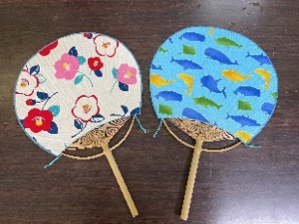 |  | １０：３０ 自然の家着

 | 岬の探検マップ/☂大房○×クイズ | 無料 |  | 11:00:00 | １０：４５ オリエンテーション・入所式
 |  |  |  |  | １１：１５ 岬の探検マップ |  | 大房○×クイズ
 | 昼食 持参弁当or注文弁当 | 注文弁当の場合900円/食
 |  |  |  | 12:00:00
 | 磯遊びor砂浜レク（指導ありor指導無し） ☂大房岬スライドショー・☂館内ポイントラリー | 指導ありの場合指導費200円/人 ☂スライドショー 鑑賞料200円/人 |  |  | 昼食（ □持参弁当 or □注文弁当 ） |  |  |  | 昼食（ ☑野外炊飯 ） |  |  |  | 昼食（ ☑注文弁当 ）
依
 |  |  |  | 13:00:00
依
 |  |  |  |  | １３：００ 磯遊び |  | １３：００ |  |  |  |  |  | １３：００ 退所式
 | 夕食 | 1,100円/食 |  |  |  |  | 大房岬スライドショー |  |  |  |  |  | １３：３０ 退所
 |  |  |  | 14:00:00
依
 | ナイトハイク/☂プラネタリウム | ☂プラネタリウム鑑賞料200円/人 |  |  |  |  | １４：３０ |  | １４：００ |  | １４：００
 |  |  |  |  |  |  | 館内ポイントラリー |  | スコアOLミニ版 |  | イニシアティブゲーム
 | 入浴・消灯 | 宿泊料 こども1,800円/人 おとな3,000円/人 ※青少年教育団体 |  | 15:00:00

2日目 | 起床・身支度・朝食 | 900円/食
 |  |  |  | 16:00:00 | 入室、休憩 |  | 入室、休憩
 | 野外炊飯（カレー作り） | 指導ありの場合指導費200円/人 備品代600円/班 薪代600円/班 食材費900円/人
自然の家スタッフの指導を
希望するプログラムには、
依頼マークをつけてください。
 |  |  |  | 17:00:00
 | スコアオリエンテーリング/☂イニシアティブゲーム | スコアOL セットレンタル500円/式 ☂イニシアティブゲーム 指導費200円/人 |  |  | 16:30～シーツ配布 引率者代表打合わせ |  |  |  | 引率者代表打合せ |  |  |  | 引率者代表打合せ
 |  |  |  | 17:10:00
 |  |  |  |  | 17:10～夕食準備 |  |  |  | 17:10～夕食準備 |  |  |  | 17:10～夕食準備
 | 夕食 | 970円/食
 |  |  |  | 18:30:00 | ナイトハイク |  | プラネタリウム |  | １８：３０ 準備 |  | １８：３０ 準備
 | キャンプファイヤー/☂キャンドルファイヤー | キャンプファイヤー 5,000円/式 キャンドルファイヤー 1,500円/式 |  |  | 南芝生園地～ビジター |  |  |  | １９：００ |  | １９：００
 |  |  |  | 20:00:00 | ～展望塔～自然の家 |  |  |  | キャンプファイヤー |  | キャンドルファイヤー
 | 入浴・消灯 | 宿泊料 こども1,800円/人 おとな3,000円/人 ※青少年教育団体
 |  |  |  | 20:30:00
3日目 | 起床・身支度・清掃・朝食 | 800円/食 |  |  | 入浴 |  | 入浴 |  | 入浴 |  | 入浴

 | 退所点検 |  |  |  | ※入浴時間は18:30～21:30です。 |  |  |  | ※入浴時間は18:30～21:30です。 |  |  |  | ※入浴時間は18:30～21:30です。
 |  |  |  | 22:00:00 | 消灯・就寝 |  |  |  | 消灯・就寝 |  |  |  | 消灯・就寝
 | 房州うちわづくり | 1,650円～ ※うちわ屋へ確認
 |  |  |  | 1.活動計画書は、利用開始日の２か月前までにご提出ください。 期限を過ぎた場合、他団体の計画を優先する場合があります。
 | 昼食 | 食堂食の場合900円/食 注文弁当の場合900円/食 |  | ただし、４月１日～５月３１日までの利用団体は、利用開始日の４０日前までにご提出ください。
依
 |  |  |  | 2.雨天時の計画も必ず記入してください。
 | 退所式・退所 |  |  | 3.自然の家スタッフの指導を希望するプログラムには と付記してください。（入所日の午前、退所日の午後はお受けできません）
 |  |  |  | 4.活動計画は、利用団体との事前打ち合わせ（利用日の約４０日前）にて、調整のうえ最終決定します。
※他団体との調整により全てのご希望に添えないこともございますので予めご了承ください。 |  |  |  | プログラム指導は原則、入所日の午後から退所日の午前までを優先とし、他団体と希望が重なった場合はその基準に沿って調整します。
 |  |  |  | 5.４日目以降の計画は活動計画書をコピーして添付してください。
※細かい料金については、「利用の手引き」「プログラム集」「料金計算シート」をご参照ください。
 |  |  |  | 許可書
※人数によって対応可能のプログラムが異なりますので、「プログラム集」をご確認ください。 |  |  |  | 南房総市大房岬自然の家の利用については、上記申請書のとおり許可する
 |  |  |  | 但し、活動計画は事前打合せに基づいたものとする。
※「磯遊び」は、潮の満ち引きによって実施可能な日や時間がありますので、 潮位表をご確認いただくか、自然の家までご相談ください。 |  |  |  |  |  |  |  | 年 月 日
 |  |  |  |  |  |  |  |  |  |  |  | 南房総市大房岬自然の家
 |  |  |  |  |  |  |  |  |  |  |  |  | 所長 神保 清司

